공사완료 보고서
공사완료 보고서
업 체 명 | ㈜수안이엔지 |  | 공사일자 | 2025.06.05
공 사 명 | 기숙사 A동 계단실 지반수용 유도 배관(기계) |  | 제출일자 | 2025.07.08
작업사진 (전) | 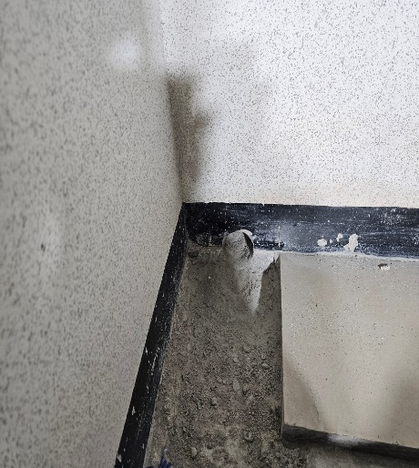 | 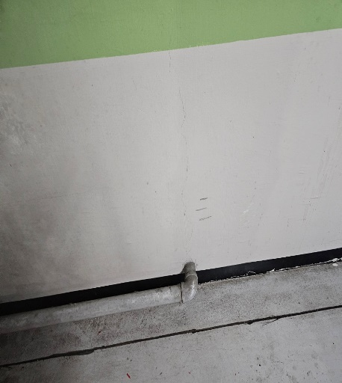 |  | 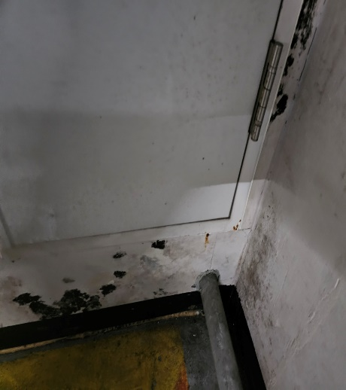

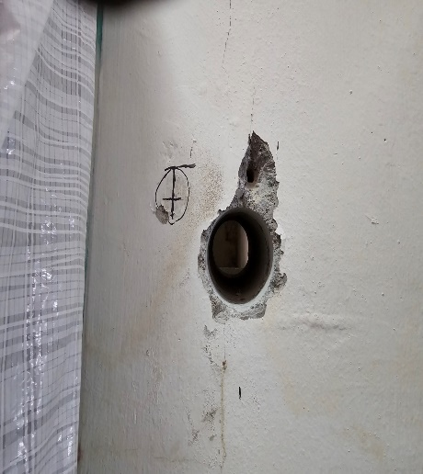
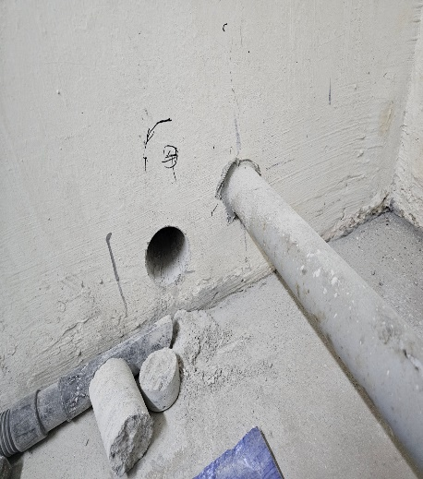
내 용 | 계단실 지반수용 유도배관 라인확인 | 계단실 지반수용 유도배관 라인확인 |  | 계단실 지반수용 유도배관 라인확인
작업사진 (중) | 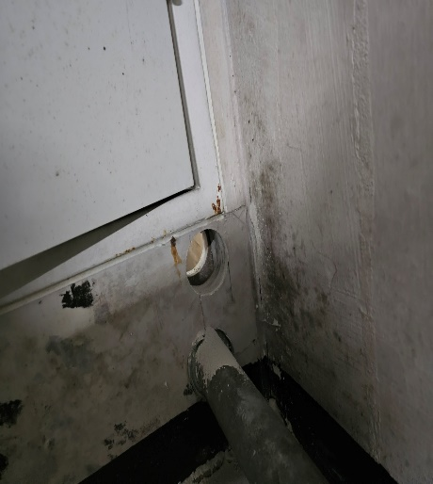

내 용 | 배관 라인 타공 완료 | 배관 라인 타공 완료 |  | 배관 라인 타공 완료
작업사진 (후) | 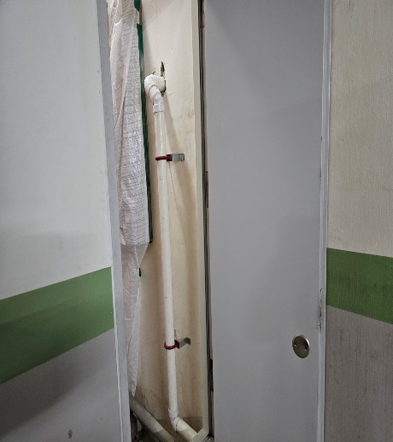 | 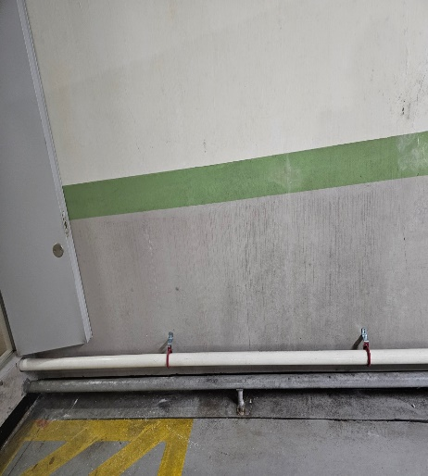 |  | 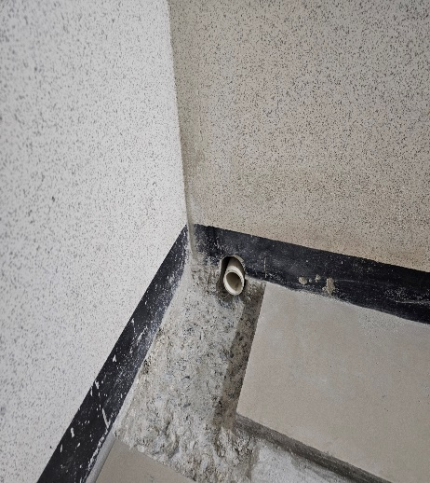

내 용 | 유도배관 설치완료 | 유도배관 설치완료 |  | 유도배관 설치완료
작업사진 (후) | 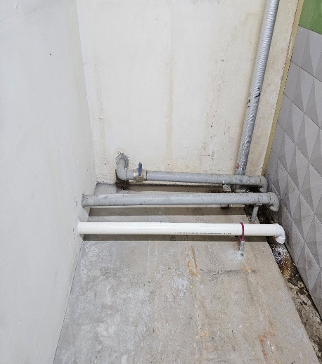

내 용 | 유도배관 설치완료

